CORPO DE PROVA
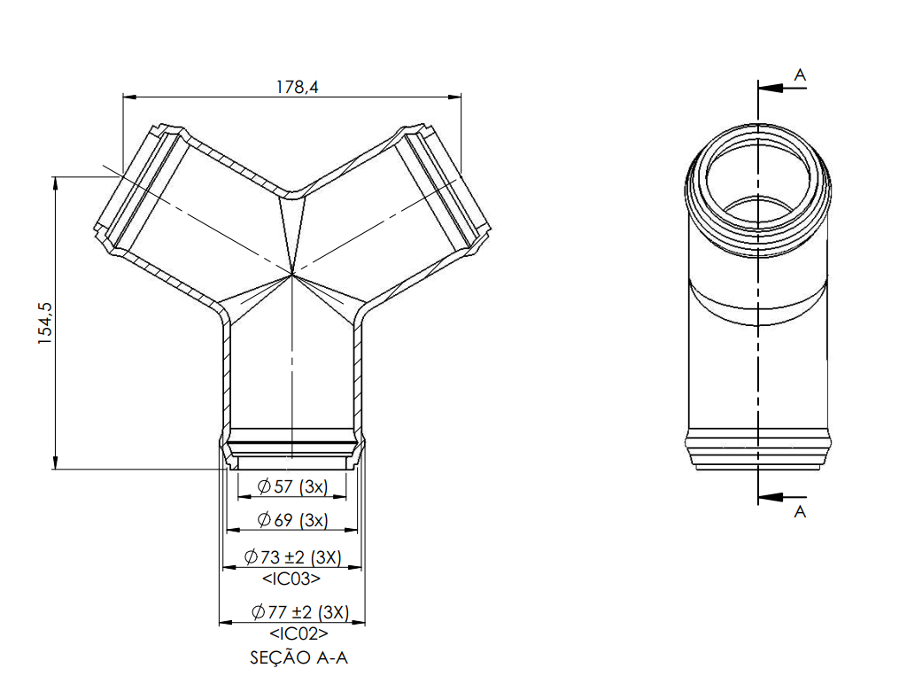
 | Estudo de Repetibilidade e Reprodutibilidade para Avaliação Metrológica dos Inspetores | RQ212 Rev: 00 Data: 26/04/2024

Código - Descrição: | 245.021.75 - TRY-WAY SM150-V19-PC-0059 - 52002760
Elemento geométrico: | Diâmetro
Especificação: | 73mm ±2mm
Data: | 2024-05-13
Responsável: | Alan Weiland
Inspetores avaliados: | (A) Nelson Rodrigues (B) Hariel dos Santos (C) Eduardo Grassmann
Foto do Elemento Geométrico em Análise
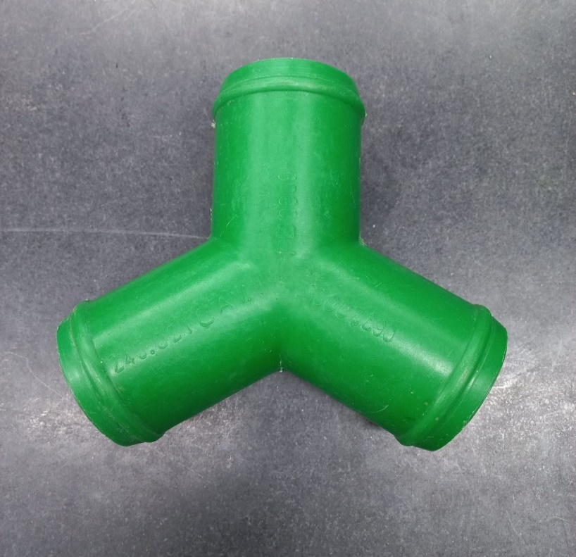 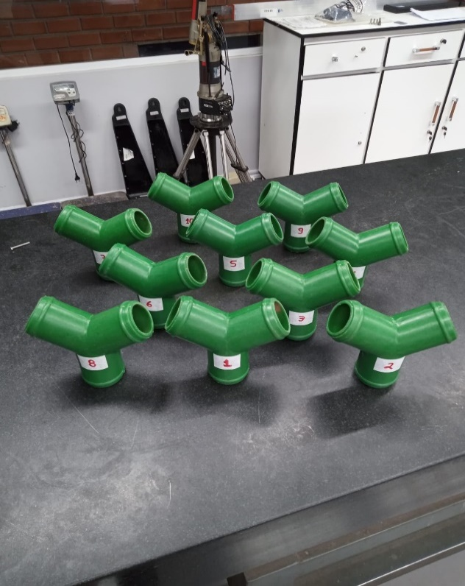

Ø

Desenho do Objeto da Análise

R&R
 |  |  | Estudo de Repetibilidade e Reprodutibilidade para Avaliação Metrológica dos Inspetores |  |  |  |  |  |  |  |  | RQ212 Rev: 00 Data: 26/04/2024 |  |  |  |  |  |  |  | Estudo de Repetibilidade e Reprodutibilidade para Avaliação Metrológica dos Inspetores |  |  |  |  |  |  |  |  |  |  |  | RQ212 Rev: 00 Data: 26/04/2024

Peça |  |  | 245.021.75 |  |  | Nome do Equipamento: |  |  | Paquímetro Analógico Mitutoyo |  |  | Peças (n): |  | 10 |  |  | Peça |  |  | 245.021.75 |  |  | Nome do Equipamento: |  |  | Paquímetro Analógico Mitutoyo |  |  |  |  | Peças (n): |  | 10
Características: |  |  | Diâmetro (mm) |  |  | Equipamento No.: |  |  | PQ54 |  |  | Operadores: |  | 3 |  |  | Características: |  |  | Diâmetro (mm) |  |  | Equipamento No.: |  |  | PQ54 |  |  |  |  | Operadores: |  | 3
Especificações: |  |  | 73 mm |  |  | Tipo do Equipamento: |  |  | Escala Métrica |  |  | Repetições (r) : |  | 3 |  |  | Especificações: |  |  | 73 mm |  |  | Tipo do Equipamento: |  |  | Escala Métrica |  |  |  |  | Repetições (r) : |  | 3
Data: |  |  | 2024-05-13 |  |  | Responsável: |  |  | Alan Weiland |  |  | Tolerância: |  | 2 |  |  | Data: |  |  | 2024-05-13 |  |  | Responsável: |  |  | Alan Weiland |  |  |  |  | Tolerância: |  | 2
Repetição |  |  | Peça |  |  |  |  |  |  |  |  |  | Médias |  |  |  | ANÁLISE GRÁFICA
 |  |  | 1 | 2 | 3 | 4 | 5 | 6 | 7 | 8 | 9 | 10
Operador | OPER. A | 1 | 72.80 | 73.00 | 72.80 | 72.60 | 72.40 | 73.00 | 72.40 | 73.00 | 72.80 | 72.60 |  | 72.74 |  |  |  |  |  |  |  |  |  |  |  |  |  |  |  |  |  |  |  | 0.000 | 0.000
Gráfico das Médias
GRÁFICO DAS MÉDIAS
Esse gráfico mostra que a fonte principal de variação está na caracterítica geométrica da peça, e dentre as peças a que tem maior desvio em relação a cota é apeça 9. Chega-se a tal conclusão porque o valor médio encontrado por todos os inspetores é descolado do valor alvo justamente na peça 9. Também porque as médias de todos os operadores variam de forma semelhante para as mesmas peças.
 |  | 2 | 72.40 | 73.00 | 72.80 | 72.40 | 72.60 | 72.60 | 72.60 | 72.80 | 73.00 | 72.50 |  | 72.67 |  |  |  |  |  |  |  |  |  |  |  |  |  |  |  |  |  |  |  | 0.000 | 0.000
 |  | 3 | 72.40 | 72.80 | 72.60 | 72.20 | 72.40 | 72.80 | 72.40 | 72.20 | 72.60 | 72.40 |  | 72.48 |  |  |  |  |  |  |  |  |  |  |  |  |  |  |  |  |  |  |  | 72.627 | 72.627
X_{a =}
 |  | Média | 72.53 | 72.93 | 72.73 | 72.40 | 72.47 | 72.80 | 72.47 | 72.67 | 72.80 | 72.50 |  | 72.63
R_{a =}
 |  | Amplitude | 0.40 | 0.20 | 0.20 | 0.40 | 0.20 | 0.40 | 0.20 | 0.80 | 0.40 | 0.20 |  | 0.34 |  |  |  |  |  |  |  |  |  |  |  |  |  |  |  |  |  |  |  | 0.000 | 0.000
 | OPER. B | 1 | 72.50 | 73.10 | 72.60 | 72.30 | 73.40 | 72.80 | 72.50 | 72.60 | 73.10 | 72.70 |  | 72.76 |  |  |  |  |  |  |  |  |  |  |  |  |  |  |  |  |  |  |  | 0.000 | 0.000
 |  | 2 | 72.60 | 73.10 | 72.70 | 72.50 | 72.80 | 72.70 | 72.50 | 72.60 | 73.30 | 72.70 |  | 72.75 |  |  |  |  |  |  |  |  |  |  |  |  |  |  |  |  |  |  |  | #REF! | #REF!
 |  | 3 | 72.60 | 73.30 | 72.70 | 72.50 | 72.80 | 72.70 | 72.50 | 72.60 | 72.60 | 72.80 |  | 72.71
X_{b =}
 |  | Média | 72.57 | 73.17 | 72.67 | 72.43 | 73.00 | 72.73 | 72.50 | 72.60 | 73.00 | 72.73 |  | 72.74
R_{b =}
 |  | Amplitude | 0.10 | 0.20 | 0.10 | 0.20 | 0.60 | 0.10 | 0.00 | 0.00 | 0.70 | 0.10 |  | 0.21
 | OPER. C | 1 | 72.50 | 72.53 | 72.50 | 72.50 | 72.51 | 72.52 | 72.51 | 72.51 | 72.50 | 72.53 |  | 72.51
 |  | 2 | 72.50 | 72.53 | 72.50 | 72.50 | 72.53 | 72.52 | 72.51 | 72.51 | 72.50 | 72.53 |  | 72.51
 |  | 3 | 72.50 | 72.53 | 72.50 | 72.50 | 72.53 | 72.52 | 72.51 | 72.51 | 72.50 | 72.53 |  | 72.51
X_{c =}
 |  | Média | 72.50 | 72.53 | 72.50 | 72.50 | 72.52 | 72.52 | 72.51 | 72.51 | 72.50 | 72.53 |  | 72.51
R_{c =}
 |  | Amplitude | 0.000 | 0.000 | 0.000 | 0.000 | 0.020 | 0.000 | 0.000 | 0.000 | 0.000 | 0.000 |  | 0.00
X ₌
R_{p =}
Média da peça |  |  | 72.533 | 72.877 | 72.633 | 72.444 | 72.663 | 72.684 | 72.492 | 72.592 | 72.767 | 72.588 |  | 72.6274
 |  |  |  |  |  |  |  |  |  |  |  |  |  | 0.4322
R =(R_{a}+R_{b}+R_{c})/ #Op =
Repetições |  |  | D4 |  |  |  | 0.184 |  |  |  | Operadores |  | K2
X_{DIFF} = max(X) - min(X) =
Gráfico de Amplitudes Superpostas
GRÁFICOS DAS AMPLITUDES
- SUPERPOSTA
- LADO A LADO
Esses gráficos apresentam a amplitude das medições realizadas por cada operador em cada peça. Nesses gráficos é possível identificar os outliers, operadores que para a mesma peça encontraram medidas com valores discrepantes.
2 |  |  | 3.27 |  |  |  | 0.2277 |  |  |  | 2 |  | 0.7071
U_{CLR} = R x D₄ =
3 |  |  | 2.58 |  |  |  | 0.47 |  |  |  | 3 |  | 0.5231
Repetibilidade |  |  |  |  | Repetições |  | K1 |  | Variação
VE = R x K₁ =
 |  |  | 0.1087 |  | 2 |  | 0.8862 |  |  |  | DN
Reprodutibilidade |  |  |  |  | 3 |  | 0.5908 |  |  |  | VT |  | TOL
VO² = (X_{DIFF}xK₂)² - (EV²/(nr))
 |  |  |  |  | Peças |  | K3 |  | %VE =100 [VE/DN] |  | 51.77% |  | 32.6%
VO =
 |  |  | 0.11742699505 |  | 2 |  | 0.7071
Repetitividade & Reprodutibilidade |  |  |  |  | 3 |  | 0.5231 |  | %VO =100 [VO/DN] |  | 55.920% |  | 35.2%
R&R² = VE² + VO²
 |  |  |  |  | 4 |  | 0.4467
R&R =
 |  |  | 0.16001985657 |  | 5 |  | 0.403 |  | %R&R =100 [R&R/DN] |  | 76.20% |  | 48.0%
Variação do Processo (VP) |  |  |  |  | 6 |  | 0.3742
VP = R_{p} x K₃ =
 |  |  | 0.13597711111 |  | 7 |  | 0.3534 |  | %VP = 100[VPDN] |  | 64.75% |  | 40.8%
Variação Total (VT) |  |  |  |  | 8 |  | 0.3375
VT² = R&R² + VP²
 |  |  |  |  | 9 |  | 0.3249 |  | ndc = 1,41[VP/R&R] = |  |  | 1.000
VT =
 |  |  | 0.20999078371 |  | 10 |  | 0.3146 |  | Inaceitável p/ estimar parâmetros do processo
Resultado do Teste: |  |  |  |  |  |  |  |  |  |  |  |  |  |  |  |  | 72.684116444 | 72.684116444 | 72.684116444 | 72.684116444 | 72.684116444 | 72.684116444 | 72.684116444 | 72.684116444 | 72.684116444 | 72.684116444
 |  |  |  |  | VT | Sistema de medição reprovado |  |  |  |  |  |  |  |  |  |  | 72.570772444 | 72.570772444 | 72.570772444 | 72.570772444 | 72.570772444 | 72.570772444 | 72.570772444 | 72.570772444 | 72.570772444 | 72.570772444
 |  |  |  |  | TOL | Sistema de medição necessita melhoria |  |  |  |  |  |  |  |  |  |  | 72.627444444 | 72.627444444 | 72.627444444 | 72.627444444 | 72.627444444 | 72.627444444 | 72.627444444 | 72.627444444 | 72.627444444 | 72.627444444
Gráfico de Amplitudes Lado a Lado
L A U D O F I N A L

 | FORAM AVALIADOS 03 INSPETORES NESSA RODADA. A CARACTERÍSTICA GEOMÉTRICA AVALIADA TEM GRANDE VARIABILIDADE NATURAL. EVIDENCIADO QUE AS MEDIÇÕES REALIZADAS PELO INSPETOR (C) TEM VÍCIO DE FORMA NA AMPLITUDE DAS MEDIÇÕES, UMA VEZ QUE TEVE VARIAÇÃO QUASE NULA NA MEDIÇÃO DE PRATICAMENTE TODAS AS PEÇAS. UMA ANÁLISE PONTO A PONTO DAS MEDIÇÕES PERMITE INFERIR QUE OS INSPETORES (A) E (B) TÊM DIFICULDADE EM IDENTIFICAR VARIAÇÕES DE MEDIDA NA ESCALA CENTESIMAL, VISTO QUE MUITAS MEDIDAS TIVERAM VALORES REPETIDOS E LIMITADOS A CASA DECIMAL. O INSPETOR (C) TAMBÉM REGISTROU MEDIDAS QUE NÃO PODERIAM TER SIDO MEDIDAS COM UM PAQUÍMETRO COM RESOLUÇÃO DE 0,02MM.

 |  |  | RESPONSÁVEL : |  |  | Alan Weiland |  |  | DATA : | 2024-05-13

 |  | 0.400 | 0.200 | 0.200 | 0.400 | 0.200 | 0.400 | 0.200 | 0.800 | 0.400 | 0.200 | 0.100 | 0.200 | 0.100 | 0.200 | 0.600 | 0.100 | 0.000 | 0.000 | 0.700 | 0.100 | 0.000 | 0.000 | 0.000 | 0.000 | 0.020 | 0.000 | 0.000 | 0.000 | 0.000 | 0.000
 |  | Inspetor A |  |  |  |  |  |  |  |  |  | Inspetor B |  |  |  |  |  |  |  |  |  | Inspetor C
 |  | 1 | 2 | 3 | 4 | 5 | 6 | 7 | 8 | 9 | 10 | 1 | 2 | 3 | 4 | 5 | 6 | 7 | 8 | 9 | 10 | 1 | 2 | 3 | 4 | 5 | 6 | 7 | 8 | 9 | 10
LSCr |  | 0.47 | 0.47 | 0.47 | 0.47 | 0.47 | 0.47 | 0.47 | 0.47 | 0.47 | 0.47 | 0.47 | 0.47 | 0.47 | 0.47 | 0.47 | 0.47 | 0.47 | 0.47 | 0.47 | 0.47 | 0.47 | 0.47 | 0.47 | 0.47 | 0.47 | 0.47 | 0.47 | 0.47 | 0.47 | 0.47
LSC |  | 72.816 | 72.816 | 72.816 | 72.816 | 72.816 | 72.816 | 72.816 | 72.816 | 72.816 | 72.816 | 72.816 | 72.816 | 72.816 | 72.816 | 72.816 | 72.816 | 72.816 | 72.816 | 72.816 | 72.816 | 72.816 | 72.816 | 72.816 | 72.816 | 72.816 | 72.816 | 72.816 | 72.816 | 72.816 | 72.816
LIC |  | 72.439 | 72.439 | 72.439 | 72.439 | 72.439 | 72.439 | 72.439 | 72.439 | 72.439 | 72.439 | 72.439 | 72.439 | 72.439 | 72.439 | 72.439 | 72.439 | 72.439 | 72.439 | 72.439 | 72.439 | 72.439 | 72.439 | 72.439 | 72.439 | 72.439 | 72.439 | 72.439 | 72.439 | 72.439 | 72.439
MÉDIA |  | 72.627 | 72.627 | 72.627 | 72.627 | 72.627 | 72.627 | 72.627 | 72.627 | 72.627 | 72.627 | 72.627 | 72.627 | 72.627 | 72.627 | 72.627 | 72.627 | 72.627 | 72.627 | 72.627 | 72.627 | 72.627 | 72.627 | 72.627 | 72.627 | 72.627 | 72.627 | 72.627 | 72.627 | 72.627 | 72.627

 |  | gráfico das médias
 |  |  | 2peças | 3peças
 |  | a2 | 1.880 | 1.023 | 1.023 | LSC | x+a2r | 72.816
 |  | d3 | 0 | 0 |  | LIC | x-a2r | 72.439
 |  | d4 | 3.267 | 2.574 |  | média |  | 72.627
 |  | r médio | 0.184

